Накладная-№3
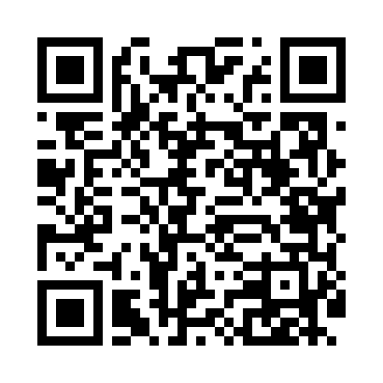
Номер товарно-транспортной накладной: |  |  | Торговый представитель: Amriyev Muhammad
Поставщик: Toshkent falcon fly 2 |  |  | Телефон торгового представителя: +998972880505
Дата отгрузки: 11.11.2025 |  |  | Контрагент: """" Klient
Дата консигнации: |  |  | Адрес:
Доставщик: |  |  | Телефон:
Телефон доставщика:
Время заказа: 11.11.2025 14:27:01
№ | Штрих-код | Название товаров (работ,услуг) | Количество | Количество в кейсе | Цена | Сумма
 |  |  | 8 |  |  | 50.8
1 | 2017557781380 | Пластмассовый столовый поднос 27*37*2.5 XP-11 -9 | 1 | 1 шт. | 3.70 | 3.70
2 | 6915646559390 | Пластмасса ликоб 5.6" A363 14.2x14.2x5.4cm DB -59-39 | 1 | 1 шт. | 1 | 1
3 | 6292025067777 | Пластмасса пиёла 15x15x7 см DB-67-77 | 1 | 1 шт. | 1.60 | 1.60
4 | 6905385390262 | Пластиковая салатница YST120, 23×23 см, XP-39 -26 | 1 | 1 шт. | 3.90 | 3.90
5 | 6915649158101 | Пластиковый салатница DB-59-81 | 1 | 1 шт. | 1.80 | 1.80
6 | 6915649157098 | Пластиковый салатница DB-59-80 | 1 | 1 шт. | 1.50 | 1.50
7 | 6915649156084 | Пластиковый салатница DB-59-79 | 1 | 1 шт. | 1.30 | 1.30
8 | 7914815216262 | Защитная перчатка защита от ножа XXL DB-16-26 | 1 | 1 шт. | 36 | 36
Итого: 50.8$|->UZS: 635,000.00

